关系图
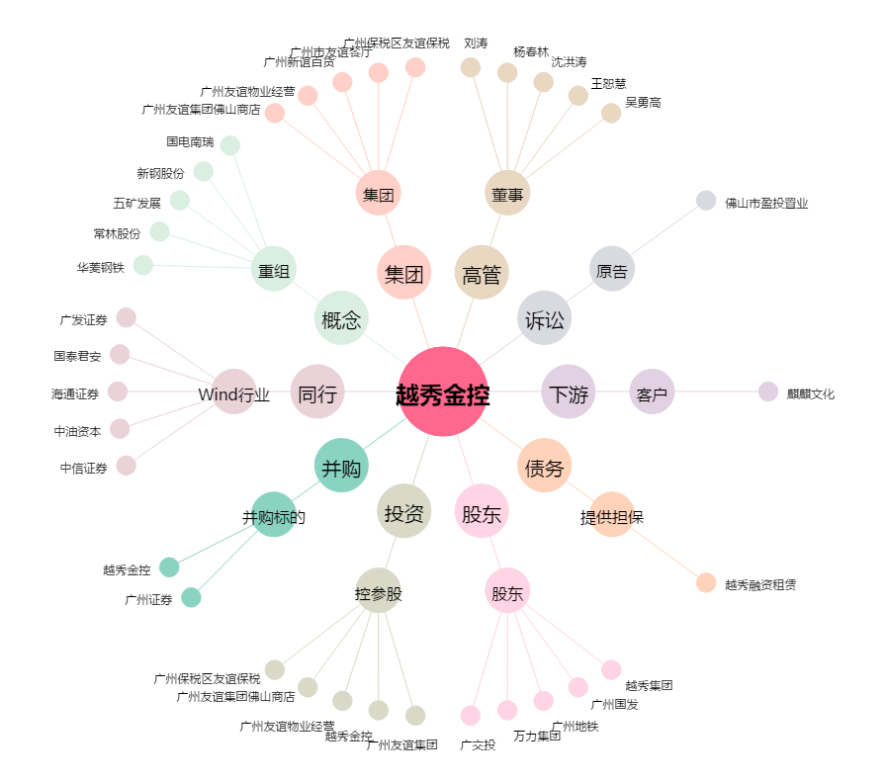
越秀金控[000987.SZ] - 关系概览图

